ReporteBugs
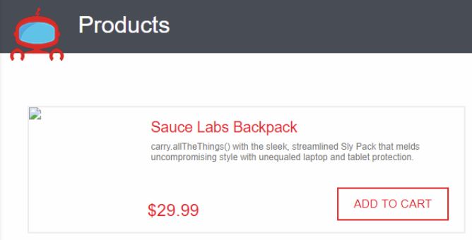
Descripción | Evidencia
Se evidencia que al ingresar con el usuario "problem_user", en la pantalla de "Products" no se visualizan las imágenes de todos los productos.

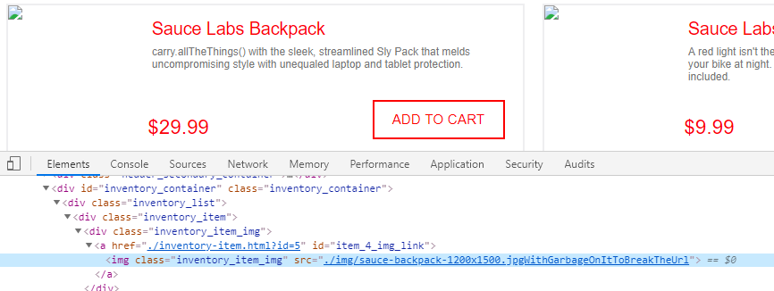
Al momento de usar la herramienta "Developer Tools" del navegador Chrome, se evidencia que el nombre del archivo de imágen al cual se hace referencia para mostrar en la aplicación, se encuentra mal escrita o con un nombre incorrecto, es decir, después de ".jpg" tiene la frase "WithGarbageOnItToBreakTheUrl", la cual al eliminarla carga la imagen.

